Planilha1
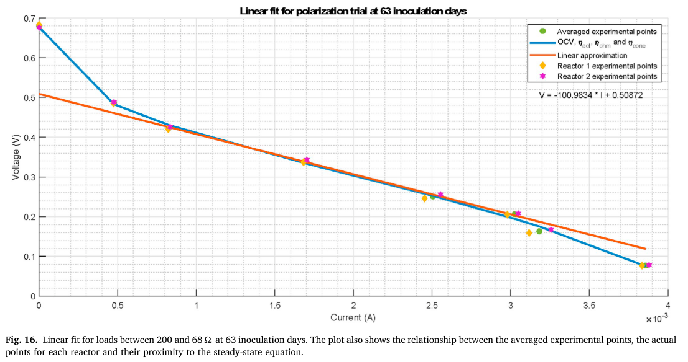
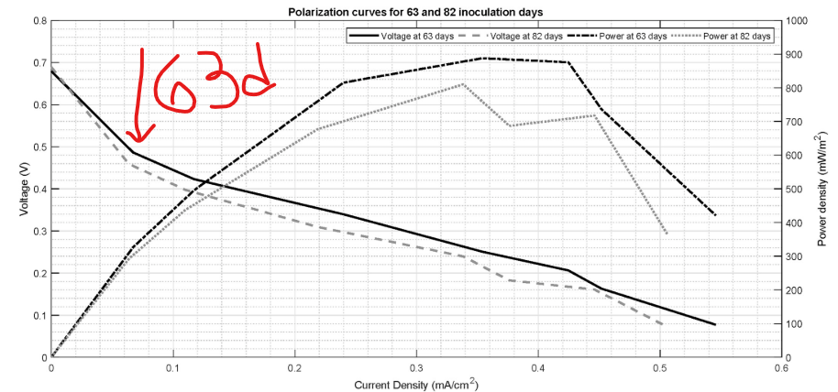
Fig. 13 |  | Fig. 16
Dados exp. Para 63 dias |  | Dados com densidade de corrent |  | area = 7,07 cm^2
i (A) | V | j | V
0 | 0.679 | 0 | 0.69
0.49 | 0.482 | 0.069306930693 | 0.48
0.82 | 0.422 | 0.11598302687 | 0.422
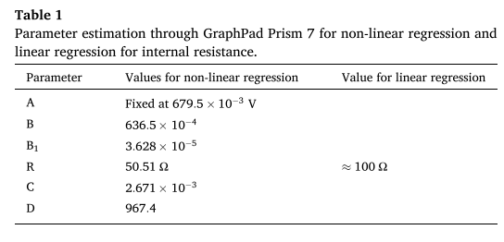
1.7 | 0.34 | 0.24045261669 | 0.34
2.5 | 0.25 | 0.35360678925 | 0.26
3.02 | 0.21 | 0.42715700141 | 0.215
3.2 | 0.16 | 0.45261669024 | 0.16
3.85 | 0.08 | 0.54455445545 | 0.08

